Sheet1
第1步：打开ips.txt文件，把需要升级的机器IP填入文件中，1行对对应1台机器。

第2步：命令行进入本目录执行以下代码，python3 main.py

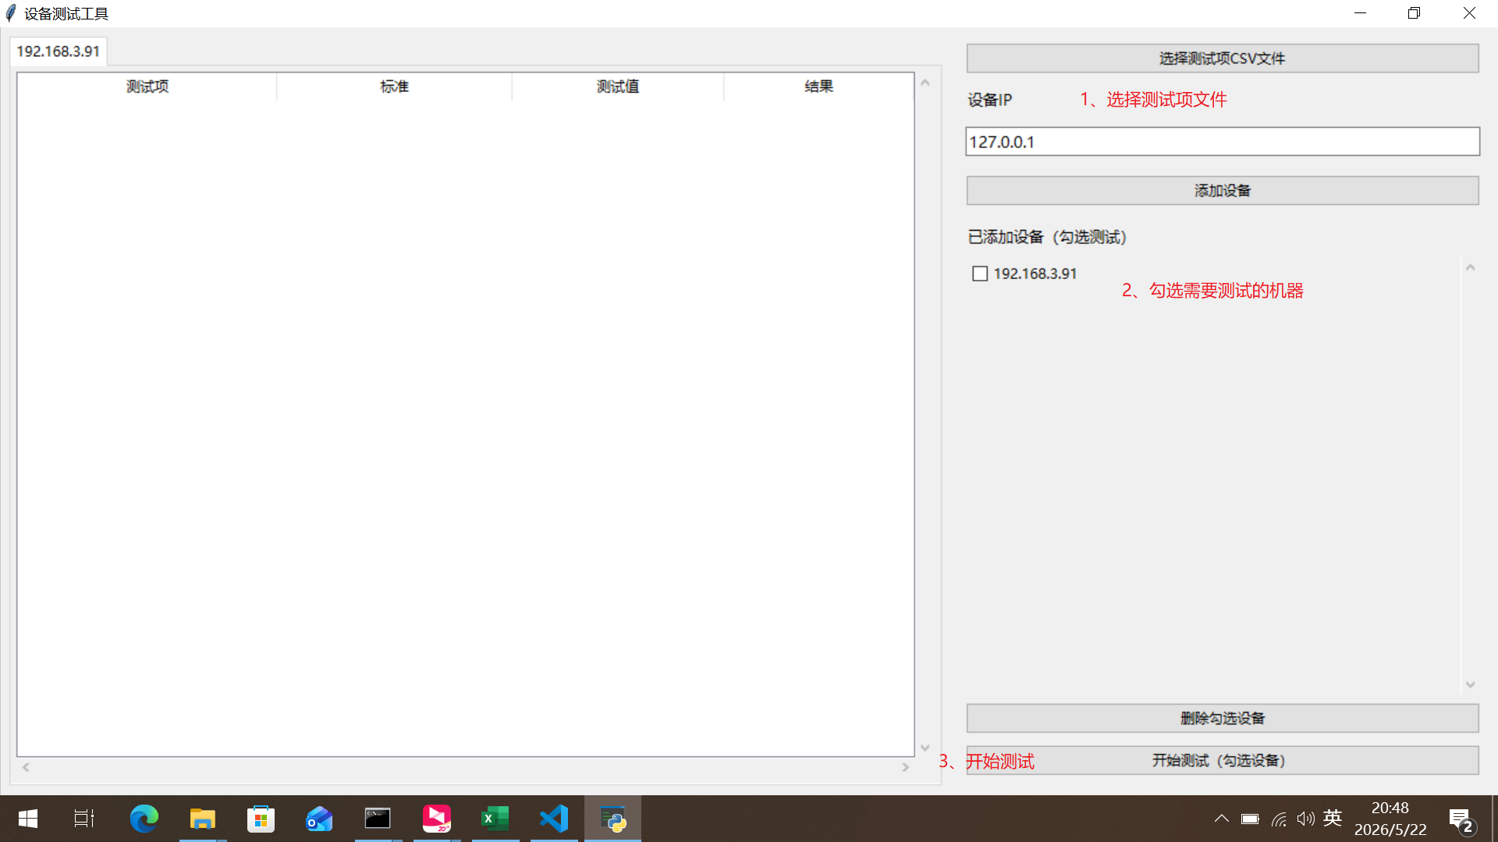
第3步：打开浏览器进入机器界面，按下面图示操作。升级过程大约需要2-3分钟。

